Lösung Vorwärtskalkulation
Situation:
Die IT Solutions GmbH wurde von der Pizzeria Luigi e.K. beauftragt, ein Angebot für einen Farblaser-Multifunktionsdrucker, 4in1 Drucker (Scanner, Kopierer, Drucker, Fax) zu erstellen. Sie selbst müssen den Drucker bei einem Großhändler, Hardwarekomponenten Schmidt KG, bestellen. Der Großhändler bietet Ihnen einen Listeneinkaufspreis von 915,00 € zzgl. 19% Umsatzsteuer an. Zusätzlich werden der IT Solutions GmbH 30% Rabatt und 2% Skonto gewährt; Kosten für Verpackung, Fracht und Transportversicherung werden pauschal 20,00 € zuzüglich Umsatzsteuer berechnet.
Um einen Angebotspreis für die Pizzeria Luigi e.K. zu ermitteln, benötigen wir die innerbetrieblichen Zuschlagssätze wie den Handlungskostenzuschlagssatz von 25 % und den Gewinnzuschlagssatz von 20 %. Auch wir gewähren dem Kunden 20 % Rabatt und 2 % Skonto. Zudem berücksichtigen wir in unserer Kalkulation eine Vertreterprovision von 5 %, da die Vertriebsmitarbeiter eine umsatzabhängige Provision erhalten.
Wie hoch ist der Angebotspreis inklusive Umsatzsteuer von 19% (Listenverkaufspreis, brutto) für den Farblaser-Multifunktionsdrucker für die Pizzeria Luigi e.K.?
Lösung:
 |  |  | Listeneinkaufspreis | 915.00 €
 | 30% | - | Liefererrabatt | 274.50 €
 |  | = | Zieleinkaufspreis | 640.50 €
 | 2% | - | Liefererskonto | 12.81 €
 |  | = | Bareinkaufspreis | 627.69 €
Lösung
Hier findest du die Lösung!
Tipp:
Erst spicken, wenn du die Aufgabe versucht hast zu lösen!
Falls dein Ergebnis abweicht, versuche die Zellbezüge zu verstehen oder schaue dort nach
https://welt-der-bwl.de/Vorw%C3%A4rtskalkulation
 |  | + | Bezugskosten | 20.00 €
 |  | = | Einstandspreis | 647.69 €
 | 25% | + | Handlungskosten | 161.92 €
 |  | = | Selbstkosten | 809.61 €
 | 20% | + | Gewinnzuschlag | 161.92 €
93% |  | = | Barverkaufspreis | 971.54 €
2% |  | + | Kundenskonto | 20.89 €
5% |  | + | Vertreterprovision | 52.23 €
100% | 80% | = | Zielverkaufspreis | 1,044.66 €
 | 20% | + | Kundenrabatt | 261.17 €
 | 100% | = | Listenverkaufspreis (netto) | 1,305.83 €
19% |  | + | Umsatzsteuer | 248.11 €
 |  | = | Listenverkaufspreis (brutto) | 1,553.93 €

Übung Rückwärtskalkulation
Handelskalkulation - Listeneinkaufspreis ermitteln
Situation:
Der Inhaber der Pizzeria Luigi e.K. ist mit dem Angebotspreis von 1305,83 € nicht einverstanden!
Er möchte den Drucker für maximal 1000,00 € zzgl. 19% Umsatzsteuer kaufen. Welchen Listeneinkaufspreis kann höchstens bezahlt werden, wenn die Konditionen wie zuvor bestehen.
Siehe unten:
Der Lieferant gewährt der IT Solutions GmbH 30% Rabatt und 2% Skonto gewährt; Kosten für Verpackung, Fracht und Transportversicherung werden pauschal 20,00 € zuzüglich Umsatzsteuer berechnet.
Die innerbetrieblichen Zuschlagssätze der IT Solutions GmbH betragen: Handlungskostenzuschlagssatz 25 %, Gewinnzuschlagssatz 20 %, Kundenrabatt 20 % und 2 % Skonto. Zudem werden Vertreterprovisionen von 5 % gewährt, da die Mitarbeiter im Vertrieb eine umsatzabhängige Provision erhalten.
Theoretische Inhalte zum Thema Handelskalkulation finden Sie unter https://welt-der-bwl.de/Handelskalkulation
Kalkulationszuschlagssätze werden hier erklärt https://welt-der-bwl.de/Kalkulationszuschlag
100% |  |  | Listeneinkaufspreis | 693.88 €
30% |  | + | Liefererrabatt | 208.16 €
70% | 100% | = | Zieleinkaufspreis | 485.71 €
 | 2% | + | Liefererskonto | 9.71 €
 | 98% | = | Bareinkaufspreis | 476.00 €
 |  | - | Bezugskosten | 20.00 €
 | 100% | = | Einstandspreis | 496.00 €
 | 25% | - | Handlungskosten | 124.00 €
100% | 125% | = | Selbstkosten | 620.00 €
20% |  | - | Gewinnzuschlag | 124.00 €
120% | 93% | = | Barverkaufspreis | 744.00 €
 | 2% | - | Kundenskonto | 16.00 €
 | 5% | - | Vertreterprovision | 40.00 €
80% | 100% | = | Zielverkaufspreis | 800.00 €
20% |  | - | Kundenrabatt | 200.00 €
100% | 100% | = | Listenverkaufspreis | 1,000.00 €
 | 19% | - | Umsatzsteuer | 190.00 €
 | 119% | = | Listenverkaufspreis (brutto) | 1,190.00 €

Übung Differenzkalkulation
Situation:
Handelskalkulation - Gewinn ermitteln

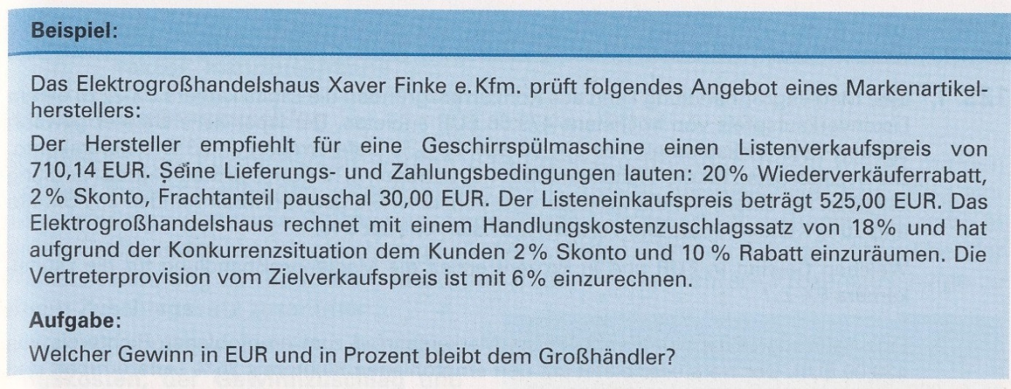
 |  |  | Listeneinkaufspreis | 525.00 €
 | 20% |  | Liefererrabatt | 105.00 €
 |  | = | Zieleinkaufspreis | 420.00 €
 | 2% |  | Liefererskonto | 8.40 €
 |  | = | Bareinkaufspreis | 411.60 €
 |  |  | Bezugskosten | 30.00 €
 |  | = | Einstandspreis | 441.60 €
 | 18% |  | Handlungskosten | 79.49 €
 |  | = | Selbstkosten | 521.09 €
12.84% |  |  | Gewinnzuschlag | 66.91 €
 |  | = | Barverkaufspreis | 588.00 €
 | 2% |  | Kundenskonto | 12.78 €
 | 6% |  | Vertreterprovision | 38.35 €
 |  | = | Zielverkaufspreis | 639.13 €
 | 10% |  | Kundenrabatt | 71.01 €
 |  | = | Listenverkaufspreis | 710.14 €
 | 19% |  | Umsatzsteuer | 134.93 €
 |  | = | Listenverkaufspreis (brutto) | 845.07 €

Übung Vorwärtskalkulation
Handelskalkulation - Listenverkaufspreis ermitteln
Situation:
Die IT Solutions GmbH wurde von der Pizzeria Luigi e.K. beauftragt, ein Angebot für einen Farblaser-Multifunktionsdrucker, 4in1 Drucker (Scanner, Kopierer, Drucker, Fax) zu erstellen. Sie selbst müssen den Drucker bei einem Großhändler, Hardwarekomponenten Schmidt KG, bestellen. Der Großhändler bietet Ihnen einen Listeneinkaufspreis von 915,00 € zzgl. 19% Umsatzsteuer an. Zusätzlich werden der IT Solutions GmbH 30% Rabatt und 2% Skonto gewährt; Kosten für Verpackung, Fracht und Transportversicherung werden pauschal 20,00 € zuzüglich Umsatzsteuer berechnet.
Um einen Angebotspreis für die Pizzeria Luigi e.K. zu ermitteln, benötigen wir die innerbetrieblichen Zuschlagssätze wie den Handlungskostenzuschlagssatz von 25 % und den Gewinnzuschlagssatz von 20 %. Auch wir gewähren dem Kunden 20 % Rabatt und 2 % Skonto. Zudem berücksichtigen wir in unserer Kalkulation eine Vertreterprovision von 5 %, da die Vertriebsmitarbeiter eine umsatzabhängige Provision erhalten.
Wie hoch ist der Angebotspreis (Listenverkaufspreis) für den Farblaser-Multifunktionsdrucker für die Pizzeria Luigi e.K.?
 |  | Listeneinkaufspreis
 | - | Liefererrabatt
 | = | Zieleinkaufspreis
 | - | Liefererskonto
 | = | Bareinkaufspreis
 | + | Bezugskosten
 | = | Einstandspreis
 | + | Handlungskosten
 | = | Selbstkosten
 | + | Gewinnzuschlag
 | = | Barverkaufspreis
 | + | Kundenskonto
 | + | Vertreterprovision
 | = | Zielverkaufspreis
 | + | Kundenrabatt
 | = | Listenverkaufspreis
19% | + | Umsatzsteuer
 | = | Listenverkaufspreis (brutto)

Aufgabe 1 Vorwärtskalkulation
Situation:
Lösung:
 |  | Listeneinkaufspreis | 2100
 | - | Liefererrabatt | 700
 | = | Zieleinkaufspreis | 1400
 | - | Liefererskonto | 28
 | = | Bareinkaufspreis | 1372
 | + | Bezugskosten | 140
 | = | Einstandspreis | 1512
19% | + | Handlungskosten | 287.28
 | = | Selbstkosten | 1799.28 | 100%
20% | + | Gewinnzuschlag | 359.856 | 20%
93% | = | Barverkaufspreis | 2159.136 | 120%
2% | + | Kundenskonto | 46.433032258
5% | + | Vertreterprovision | 116.08258065
100% | = | Zielverkaufspreis | 2321.6516129 | 80%
 | + | Kundenrabatt | 580.41290323 | 20%
 | = | Listenverkaufspreis | 2902.0645161 | 100%

Aufgaben 2_Rückwärtskalkulation

Lösung:
 |  | Listeneinkaufspreis
 |  | Liefererrabatt
 | = | Zieleinkaufspreis
 |  | Liefererskonto
 | = | Bareinkaufspreis
 |  | Bezugskosten
 | = | Einstandspreis
 |  | Handlungskosten
 | = | Selbstkosten
 |  | Gewinnzuschlag
 | = | Barverkaufspreis
 |  | Kundenskonto
 |  | Vertreterprovision
 | = | Zielverkaufspreis
 |  | Kundenrabatt
 | = | Listenverkaufspreis

